СТ1
Отгружено товаров собственного производства, выполнено работ и услуг собственными силами, трлд. Рублей | Сумма по полю Внутренние текущие затраты на научные исследования и разработки, млн. рублей
0-1 | 155.47
1-2 | 186.33
2-3 | 87.96
3-4 | 0.20
4-5 | 259.38
8-9 | 19.43
13-14 | 66.95
17-18 | 403.38
Общий итог | 1179.09

СТ2
Отгружено товаров собственного производства, выполнено работ и услуг собственными силами, трлд. Рублей | Сумма по полю Уровень инновационной активности организаций, в процентах
0-1 | 5.35
1-2 | 2.01
2-3 | 0.74
3-4 | 0.07
4-5 | 0.34
8-9 | 0.08
13-14 | 0.11
17-18 | 0.13
Общий итог | 8.85

СТ3
Внутренние текущие затраты на научные исследования и разработки, млн. рублей | Сумма по полю Отгружено товаров собственного производства, выполнено работ и услуг собственными силами, трлд. рублей
0-25 | 66.42
25-50 | 5.83
50-75 | 15.12
125-150 | 8.52
400-425 | 17.58
Общий итог | 113.46

СТ4
Внутренние текущие затраты на научные исследования и разработки, млн. рублей | Сумма по полю Уровень инновационной активности организаций, в процентах
0-25 | 7.98
25-50 | 0.20
50-75 | 0.26
125-150 | 0.28
400-425 | 0.13
Общий итог | 8.85

СТ5
Уровень инновационной активности организаций | Сумма по полю Отгружено товаров собственного производства, выполнено работ и услуг собственными силами, трлд. рублей
0-0,04 | 1.71
0,04-0,08 | 24.10
0,08-0,12 | 36.36
0,12-0,16 | 40.65
0,16-0,2 | 4.26
0,2-0,24 | 2.20
0,24-0,28 | 1.26
0,28-0,32 | 2.93
Общий итог | 113.46

СТ6
Уровень инновационной активности организаций | Сумма по полю Внутренние текущие затраты на научные исследования и разработки, млн. рублей
0-0,04 | 3.31
0,04-0,08 | 76.88
0,08-0,12 | 285.32
0,12-0,16 | 725.75
0,16-0,2 | 46.04
0,2-0,24 | 11.61
0,24-0,28 | 13.30
0,28-0,32 | 16.88
Общий итог | 1179.09

СТ7
Уровень инновационной активности | Количество по полю Отгружено товаров собственного производства, выполнено работ и услуг собственными силами, трлд. рублей | Количество по полю Внутренние текущие затраты на научные исследования и разработки, млн. рублей | Количество по полю Уровень инновационной активности организаций, в процентах
Высокий | 31 | 31 | 31
Низкий | 28 | 28 | 28
Средний | 27 | 27 | 27
Общий итог | 86 | 86 | 86

Количественные признаки
Отгружено товаров собственного производства, выполнено работ и услуг собственными силами, трлд. рублей | Внутренние текущие затраты на научные исследования и разработки, млн. рублей
1.12 | 2.87
0.33 | 0.58
0.56 | 4.97
0.71 | 10.61
0.19 | 0.78
2.20 | 6.38
0.17 | 0.09
0.53 | 3.77
0.88 | 0.57
4.31 | 128.40
0.21 | 0.73
0.41 | 1.41
0.37 | 1.64
0.28 | 1.00
0.45 | 5.18
0.97 | 7.82
0.51 | 6.50
17.58 | 403.38
0.25 | 1.04
0.87 | 2.09
0.70 | 1.55
0.30 | 0.03
0.40 | 1.52
0.85 | 0.79
0.71 | 1.79
1.71 | 7.99
1.06 | 2.79
0.24 | 1.48
0.17 | 0.15
4.22 | 127.40
0.08 | 0.21
0.01 | 0.15
0.24 | 1.52
2.16 | 6.34
0.41 | 0.66
1.02 | 3.60
1.26 | 13.30
0.03 | 1.05
0.11 | 1.12
0.01 | 0.11
0.06 | 0.70
0.06 | 0.51
0.05 | 0.48
0.06 | 0.36
0.53 | 2.18
1.90 | 10.53
0.13 | 0.18
0.30 | 1.08
2.93 | 16.88
0.61 | 1.85
0.26 | 1.80
1.73 | 15.64
0.33 | 4.20
1.89 | 68.75
0.91 | 0.89
0.35 | 3.64
1.70 | 15.49
0.77 | 6.45
0.36 | 10.29
13.22 | 66.95
0.17 | 0.34
2.86 | 26.44
8.42 | 19.43
4.03 | 3.58
3.04 | 0.20
1.35 | 15.65
1.77 | 20.75
0.01 | 0.09
0.04 | 0.34
0.26 | 0.11
0.43 | 1.97
2.97 | 26.01
2.47 | 5.91
1.65 | 1.74
0.80 | 24.83
1.05 | 5.64
0.64 | 15.42
0.21 | 0.90
1.12 | 0.53
0.30 | 3.03
0.12 | 1.56
0.61 | 7.86
0.60 | 2.04
0.32 | 0.67
0.28 | 0.81
1.18 | 1.06

Дисперсионный анализ
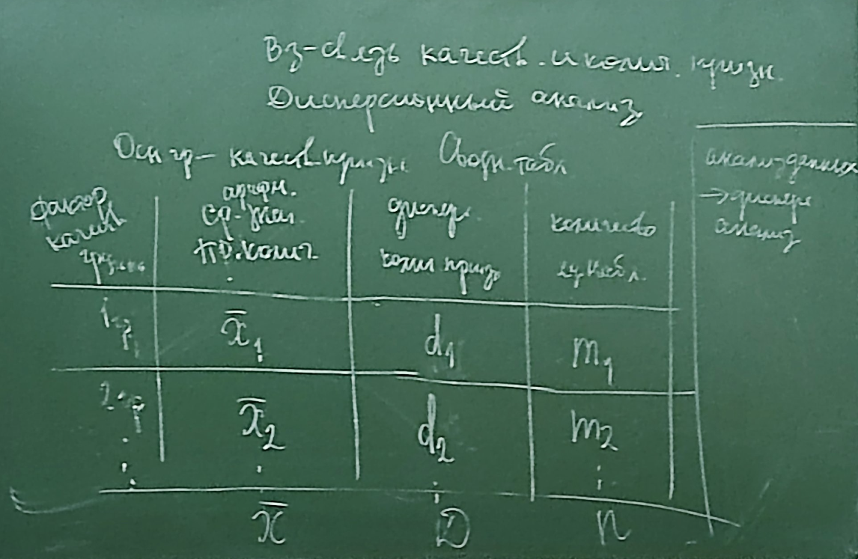
Названия строк | Среднее по полю Внутренние текущие затраты на научные исследования и разработки, млн. рублей | Дисперсия по полю Внутренние текущие затраты на научные исследования и разработки, млн. рублей2 | Количество по полю Внутренние текущие затраты на научные исследования и разработки, млн. рублей3
Высокий | 26.24 | 5513.69 | 31
Низкий | 1.46 | 2.80 | 28
Средний | 12.03 | 731.77 | 27
Общий итог | 13.71 | 2278.40 | 86
 | x | D | n

 | D = δмеж гр^2 + dср внутр гр | 448.66456923
 | dср внутр гр =(m1d1+ m2d2+ m3d2)/n | 67.376065272
 | δмеж гр^2 = (СУММА(xi-x)^2 * mi)/n | 381.28850396
 | 1=(δмеж гр^2/D) + (dср внутр гр/D) | 0.17670625936 | 0.82329374064
 |  |  | Существенно влияет

Темпы прироста
Динамика отгруженных товаров, выполненных работ собственными силами
 | 25.7946181
 | 33.4070334
 | 35.9444337
 | 38.3345302
 | 41.2334909
 | 45.5251338
 | 51.3162835
 | 57.6110578
 | 68.9826266
 | 91.2960077
Отгруженно товаров собственного производства, выполненно работ собственными силами, млн. рублей | Абсолютный прирост |  | Темпы роста |  | Темпы прироста
 | Δб | Δц | Tб | Tц | Tб | Tц
25794618.1 | - | - | - | - | - | -
33407033.4 | 7612415.3 | 7612415.3 | 1.2951164181 | 1.2951164181 | 30% | 30%
35944433.7 | 10149815.6 | 2537400.3 | 1.3934857869 | 1.0759540744 | 39% | 8%
38334530.2 | 12539912.1 | 2390096.5 | 1.4861445148 | 1.0664942038 | 49% | 7%
41233490.9 | 15438872.8 | 2898960.7 | 1.0756227006 | 1.0756227006 | 8% | 8%
45525133.8 | 19730515.7 | 4291642.9 | 1.764908231 | 1.1040814834 | 76% | 10%
51316283.5 | 25521665.4 | 5791149.7 | 1.1272077469 | 1.1272077469 | 13% | 13%
57611057.8 | 6294774.3 | 6294774.3 | 2.2334526364 | 1.1226662157 | 123% | 12%
68982626.6 | 43188008.5 | 11371568.8 | 2.6743030787 | 1.1973851763 | 167% | 20%
91296007.7 | 65501389.6 | 22313381.1 | 3.5393432594 | 1.3234637792 | 254% | 32%
48944521.57 | - | 7277932.1778 | - | 1.1507776256 | - | 15%

 |  |  |  |  |  |  | Вывод: за 10 лет Россия демонстрирует значительный рост отгруженных товаров собственного производства и выполненных работ собственными силами, начиная с 25794618,1 млн. рублей и заканчивая 91296007,7 млн. рублей. Темпы роста были относительно стабильными, колебаясь от 7% до 13%, но в последний период резко увеличились до 32%, что указывает на ускорение динамики развития. Усреднённое значение за весь период также подтверждает стабильность роста с некоторыми колебаниями, включая резкий рост в последний период.

